상품제안서
망사 팀조끼 | 상품코드: S27422

 |  |  |  |  |  |  | 02-713-8555 | www.synergygift.co.kr
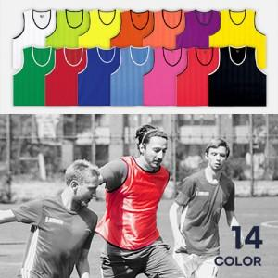

【상세/제작정보】 | <p><span style="font-size: 12pt;">아동 S</span></p><p><span style="font-size: 12pt;">청소년 M</span></p><p><span style="font-size: 12pt;">성인 XL</span></p><p><span style="font-size: 12pt;">성인 3XL</span>​&nbsp;</p>

【인쇄/포장옵션】 | 실크 / 벌크포장

【공급단가】 | 수량 | 100~ | 300~ | 500~ | 1,000~ | 3,000~
*VAT별도 | S | 3,780원 | 3,640원 | 3,500원 | 3,360원 | 3,270원
 | M | 3,780원 | 3,640원 | 3,500원 | 3,360원 | 3,270원
 | XL | 3,780원 | 3,640원 | 3,500원 | 3,360원 | 3,270원
 | 3XL | 4,860원 | 4,680원 | 4,500원 | 4,320원 | 4,210원

【상품 URL】 | https://www.synergygift.co.kr:443/src/goods_detail.php?gdno=27422

